sample
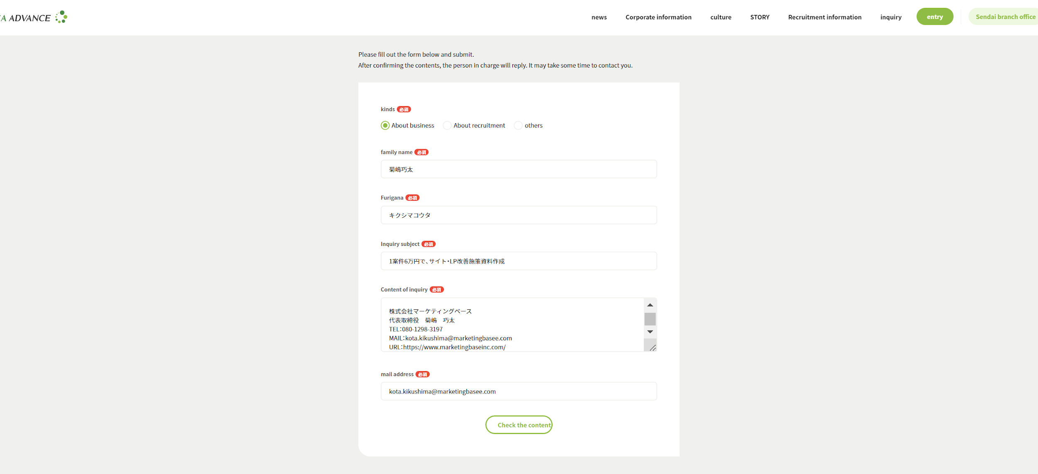
No | company name | contact page | status | link | Reason for not sending | remarks
10 | 株式会社シーエー・アドバンス | https://www.ca-adv.co.jp/contact-form/ | unable to send | https://www.ca-adv.co.jp/ | Furigana

